Quy trình phát triển sản phẩm L
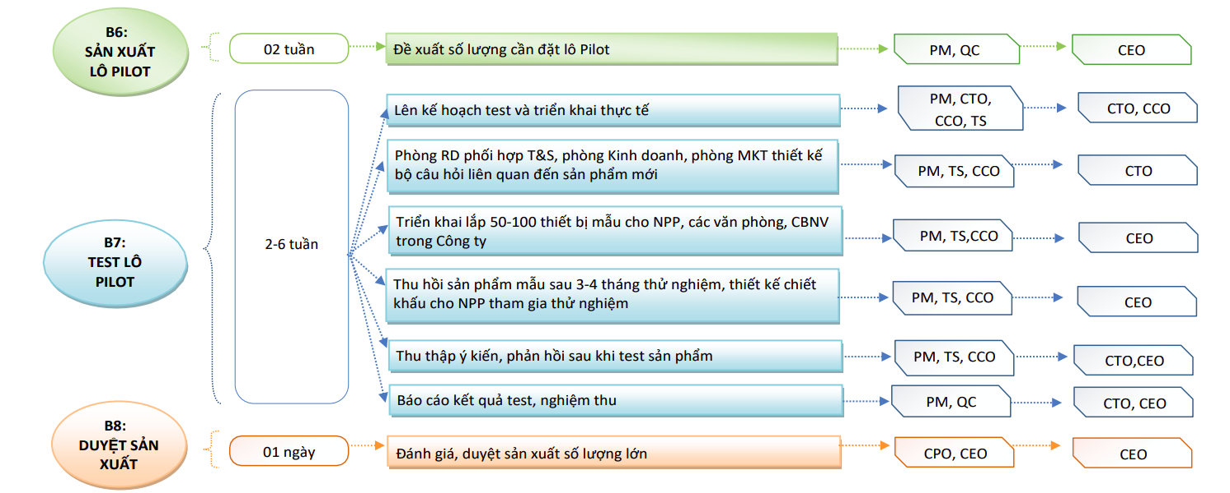
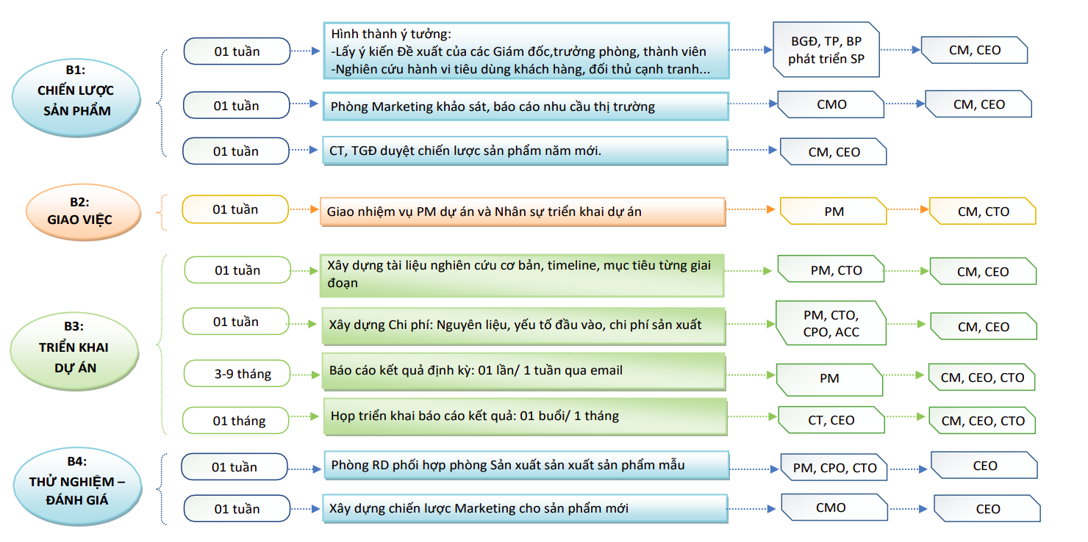
Quy trình phát triển sản phẩm mới 2021

Test plan
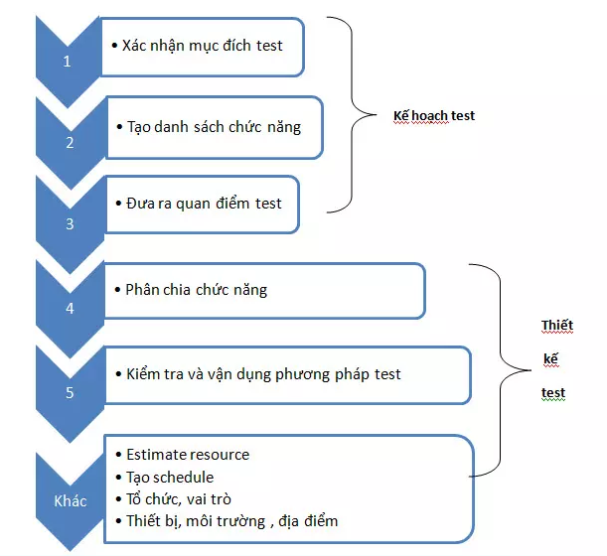
Flow kế hoạch test và thiết kế test
(1) Xác nhận mục đích của test
Xem bản kế hoạch tổng thể test để xác nhận mục đích của test(đặc tính chất lượng, những điểm quan trọng ...).
Quyết định phạm vi của test, nội dung của test, phương pháp test.
(2) Tạo danh sách chức năng
Đưa ra toàn bộ chức năng làm đối tượng test.
Cần hiểu trước về phần lớn các hoạt động của chức năng.
Không phán đoán đối tượng hoặc phi đối tượng của test.
(3) Đưa ra qua điểm test
Quan điểm test là " cánh cửa của Test ".
Ví dụ: Xác nhận sự chính xác của kết quả tính toán được hiển thị trên màn hình, xác nhận chức năng check mục nhập, xác nhận thời gian xử lý ==> quan điểm test.
Quan điểm test đã đáp ứng được đúng mục đích test?
(4) Phân chia chức năng cho từng quan điểm test
Áp dụng quan điểm test cho từng chức năng để tránh bị quên.
Có thể hình dung việc test một cách cụ thể.
Có thể nắm bắt được quy mô test và mức độ quan trọng của các quan điểm test.
(5) Kiểm tra vận dụng phương pháp và kỹ thuật test
Tiến hành thiết kế test dối với lần lượt từng kết hợp.
Lựa chọn và quyết định phương pháp test có thể phát hiện ra lỗi một cách hiệu quả nhất từ một trong số các phương pháp test.
Các mục kiểm tra khác
Resouce cần thiết.
Schedule.
Cơ cấu & tổ chức, vai trò khi thực hiện test.
Thiết bị, môi trường, địa điểm làm việc cần để thực hiện test.

